PLANILLA COTIZACION
ANEXO A - ESPECIFICACION TECNICAS / PLANILLA DE COTIZACIÓN

Procedimiento de selección:
Tipo |  |  | COMPARACION DE COTIZACIONES |  |  |  |  | Nº | 58/2017
Clase: |  |  | ETAPA UNICA NACIONAL
Modalidad: |  |  | SIN MODALIDAD
Expediente: |  |  | F-118-2017
Rubro: |  |  | 520 - MATERIALES DE SEGURIDAD E HIGIENE
PLAZO DE MANT. DE OFERTA REQUERIDO |  |  | TREINTA (30) DIAS CORRIDOS

Objeto de la contratación:
ELEMENTOS DE PROTECCION PERSONAL PARA MANTENIMIENTO ELECTRICO

RENGLÓN Nº | CANTIDAD | UNIDAD DE MEDIDA | CÓDIGO | DESCRIPCIÓN |  | LUGAR DE ENTREGA | PLAZO DE ENTREGA | MARCA / MODELO | IMPORTE UNITARIO | IMPORTE TOTAL
1. | 1 | unidades | 293 | Alfombra dieléctrica Clase 2 Alfombra dieléctrica para media tensión. Clase 2. Voltaje máximo recomendado: 17.000 V. Espesor: 0,60 cm. Ancho: 91 cm. Largo: 1 metro. LUGAR DE ENTREGA: PREDIO CAREM LIMA PLAZO DE ENTREGA: 30 DIAS CORRIDOS
2. | 1 | unidad | 295 | 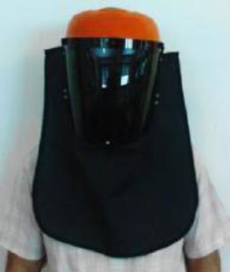 Máscara facial para protección contra arco eléctrico Protector facial antideflagración. Fabricado íntegramente con componentes dieléctricos. Con visor rígido de policarbonato tipo burbuja con filtro IR. Capucha textil de fibras ignífugas de Kevlar. Para fijar a casco de seguridad por medio de adaptadores. LUGAR DE ENTREGA: PREDIO CAREM LIMA PLAZO DE ENTREGA: 30 DIAS CORRIDOS
3. | 16 | pares | 222 | Guantes dieléctricos para baja tensión Guantes aislantes para Baja Tensión. Tensión máxima de utilización: 500 V. Tensión de prueba: 2500 V. Tensión de resistencia: 5000 V. Grosor: 2,1 mm. Longitud: 41 cm. Categoría: RC (ácido, aceite, ozono y muy bajas temperaturas). Cada par debe ser entregado con un par de mitones de algodón. En una bolsa de embalaje color Rojo. No debe requerir la utilización de sobreguantes de cuero. La marcación de los guantes debe contener:  Símbolo IEC 60417-5216 apropiado para los trabajos bajo tensión.  EN 60903:2033 IEC 60903:2002  Clase/Categoría  Fabricante  Talle  N° de validación de lote  Símbolos para los guantes de materiales compuestos.  Mes y año de fabricación. Modelo de referencia: Guantes Regeltex Flex & Grip BT. Talle 9: 8 pares. Talle 10: 8 pares. LUGAR DE ENTREGA: PREDIO CAREM LIMA PLAZO DE ENTREGA: 30 DIAS CORRIDOS

4. | 4 | pares | 222 | Guantes dieléctricos para media tensión Guantes aislantes Clase 1. Tensión máxima de utilización: 7500 V. Tensión de prueba: 10000 V. Tensión de resistencia: 20000 V. Grosor: 2,5 mm. Longitud: 41 cm. Categoría: RC (ácido, aceite, ozono y muy bajas temperaturas). Cada par debe ser entregado con un par de mitones de algodón. En una bolsa de embalaje color Blanco. No debe requerir la utilización de sobreguantes de cuero. La marcación de los guantes debe contener:  Símbolo IEC 60417-5216 apropiado para los trabajos bajo tensión.  EN 60903:2033 IEC 60903:2002  Clase/Categoría  Fabricante  Talle  N° de validación de lote  Símbolos para los guantes de materiales compuestos.  Mes y año de fabricación. Modelo de referencia: Guantes Regeltex Flex & Grip Clase 1. Talle 9: 2 pares. Talle 10: 2 pares. LUGAR DE ENTREGA: PREDIO CAREM LIMA PLAZO DE ENTREGA: 30 DIAS CORRIDOS

5. | 4 | pares | 243 | 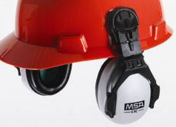 Protectores auditivos de copa Protector auditivo para acoplar a casco MSA. Con almohadillas rellenas con goma espuma. Con 3 posiciones: sobre casco, suelto y ajustado. Sistema de anclaje de dos puntos en las orejas. Nivel de atenuación: NRR 25 dB. Peso acoplado al casco: 218 g. Sujetador: poliuretano. Almohadillas: foam cubierto con PVC y almohadilla moldeada térmica. Normas estándares ANSI S 3.19-1974, EN 352-3 LUGAR DE ENTREGA: PREDIO CAREM LIMA PLAZO DE ENTREGA: 30 DIAS CORRIDOS
6. | 1 | unidad | 439 | 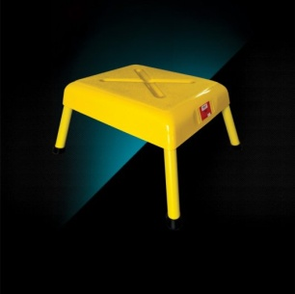 Taburete para media tensión Taburete aislante para media tensión. Máxima tensión de uso: 60 kV. Uso interior/exterior. Peso: 4 kg. Construido con tablero de PRFV. De 500 mm por 400 mm. Con recubrimiento antideslizante. Patas de 350 mm, rellenas con espuma de poliuretano. LUGAR DE ENTREGA: PREDIO CAREM LIMA PLAZO DE ENTREGA: 30 DIAS CORRIDOS
 |  |  |  |  |  |  |  |  | TOTAL

SON PESOS………………..……………………..…………………………………………………………………………………………………………..………………………………………
(EN LETRAS)

OFERENTE:
Nº CUIT:
TEL. DE CONTACTO:
E-MAIL:
PLAZO DE MANTENIMIENTO DE OFERTA:

FIRMA |  |  |  |  | ACLARACION Y CARÁCTER DEL FIRMANTE

